상품제안서
쓰리세븐 6피스 지퍼 손톱깍이세트 460XC | 상품코드: S09916

 |  |  |  |  |  |  | 02-713-8555 | www.synergygift.co.kr
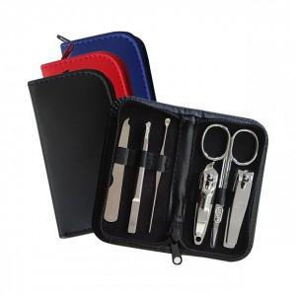

【상세/제작정보】 | 777 정품 6피스 손톱깍이세트

【인쇄/포장옵션】 | 실크, UV필름전사 / 포장지포장

【공급단가】 | 수량 | 50~ | 100~ | 300~ | 1,000~ | 5,000~
*VAT별도 | 단가 | 5,900원 | 5,680원 | 5,390원 | 5,200원 | 5,000원

【상품 URL】 | https://www.synergygift.co.kr:443/src/goods_detail.php?gdno=16044

